人物
...
角色 |  | 填入角色名称 |  |  |  |  |  |  |  |  |  | 资金 | 工资 |  | 开局存款
生日 |  |  |  |  |  |  | 月 |  | 日 |  |  |  | 行动经费
等级 |  |  |  | 经验 | 持有 |  |  | 已用 | 0 |  |  |  | 一共
...
 |  | 发色 |  |  | 预言 | 投掷 | 预言 |  |  |  |  |  |  |  |  | 影响
 |  | 发型
...
训练 | 消耗XP | 减值 | 最终 | 加值 | 命 运 点 | 失心 |  |  | 堕落 |  |  | 角色头像 |  | 这里可以有头像
 |  |  | 0 | 0 |  |  |  |  |  |  | 80
 |  |  | 0 | 0 |  |  |  |  |  |  | 81
 |  |  | 0 | 0 |  |  |  |  |  |  | 82
 |  |  | 0 | 0 |  |  |  |  |  |  | 83
 |  |  | 0 | 0 | 剩 余 |  |  |  |  |  | 84
 |  |  | 0 | 0 |  |  |  |  |  |  | 85
 |  |  | 0 | 0 |  |  |  |  |  |  | 86
 |  |  | 0 | 0 |  |  |  |  |  |  | 87
 |  |  | 0 | 0 |  |  |  |  |  |  | 88
 | 0 |  |  |  |  |  |  |  |  |  |  |  |  |  | 角色
冲锋 |  | 奔跑 |  | 每分钟 |  | 每小时 |  | 每天 |  | 备注 |  | 起源 |  |  |  | 母星
0 |  | 0 |  | 12m |  | 0.75km |  | 7km |  | —
—— |  | 0 |  | —— |  | —— |  | —— |  | — |  | 此处填入出身世界描述。

闪电反射 |  | 巢都出身 |  | 其他 |  | 最终
否 |  | 否 |  | 暂无 |  | 1D10+0
...
天赋 | 数值 | 其他加成情况 |  |  |  |  |  |  |  | 花费
...

武备
...
 |  | 2
格 | 0 | 80
射 | 0 | 81
力 | 0 | 82
坚 | 0 | 83
敏 | 0 | 84
智 | 0 | 85
感 | 0 | 86
意 | 0 | 87
交 | 0 | 88
基础 | 超然 | 备注 | 加成 | 最终 | 加值 | 体型 |  | 修正 |  | 移动 |  | 护甲
 | 1 |  | 0 | 0 | 0 |  |  |  |  | 技能 |  | 天赋
 | 1 |  | 0 | 0 | 0
 | 1 |  | 0 | 0 | 0
 | 1 |  | 0 | 0 | 0
 | 1 |  | 0 | 0 | 0
 | 1 |  | 0 | 0 | 0
 | 1 |  | 0 | 0 | 0
 | 1 |  | 0 | 0 | 0
 | 1 |  | 0 | 0 | 0
 |  |  | 类型 |  | 射程 |  | 伤害 |  | 破甲 |  | 特性
...
花费 | 具 体 植 入 | 名称 |  |  |  | 效果
...

附表
技能
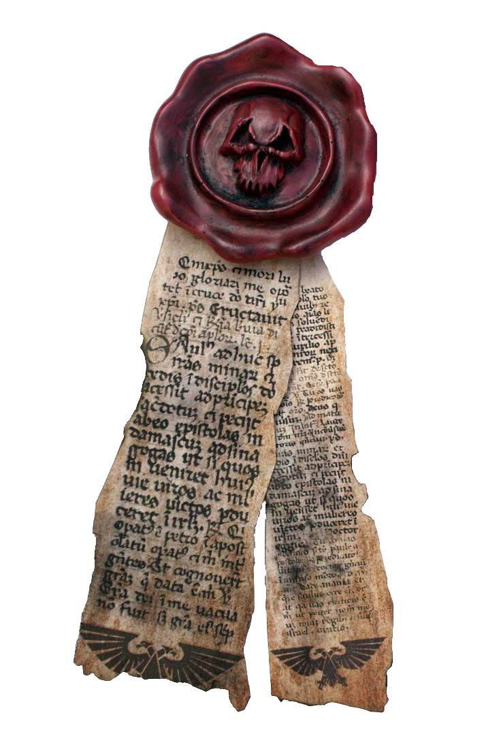
...
技能名称 | 类型 | 属性 | 技能名称 | 类型 | 属性 | 技能名称 | 类型 | 属性
察言观色 | 基础 | 感知 | 暗号子项 |  |  | 听说语言子项
赌博 | 基础 | 智力 | 侍僧 | 高级 | 智力 | 高哥特语 | 高级 | 智力
躲藏 | 基础 | 敏捷 | 战场 | 高级 | 智力 | 巢都方言 | 高级 | 智力
估价 | 基础 | 智力 | 秘密组织 | 高级 | 智力 | 低哥特语 | 高级 | 智力
交易 | 基础 | 交际 | 神秘 | 高级 | 智力 | 舰船方言 | 高级 | 智力
警觉 | 基础 | 感知 | 下层社会 | 高级 | 智力 | 部落方言 | 高级 | 智力
恐吓 | 基础 | 力量 | 密语子项 |  |  | 禁忌知识子项
狂饮 | 基础 | 坚韧 | 侍僧 | 高级 | 智力 | 黑图书馆 | 高级 | 智力
逻辑 | 基础 | 智力 | 内政部 | 高级 | 智力 | 邪教 | 高级 | 智力
攀爬 | 基础 | 力量 | 帝国国教 | 高级 | 智力 | 恶魔学 | 高级 | 智力
欺诈 | 基础 | 交际 | 下层社会 | 高级 | 智力 | 异端 | 高级 | 智力
潜行 | 基础 | 敏捷 | 军队 | 高级 | 智力 | 审判庭 | 高级 | 智力
柔术 | 基础 | 敏捷 | 科技 | 高级 | 智力 | 古代科技 | 高级 | 智力
闪避 | 基础 | 敏捷 | 表演子项 |  |  | 变种人 | 高级 | 智力
搜集信息 | 基础 | 交际 | 舞者 | 高级 | 交际 | 修会 | 高级 | 智力
搜索 | 基础 | 感知 | 乐师 | 高级 | 交际 | 机械神教 | 高级 | 智力
伪装 | 基础 | 交际 | 歌手 | 高级 | 交际 | 灵能者 | 高级 | 智力
吸引力 | 基础 | 交际 | 说书人 | 高级 | 交际 | 亚空间 | 高级 | 智力
游泳 | 基础 | 力量 | 导航子项 |  |  | 异族 | 高级 | 智力
指挥 | 基础 | 交际 | 地面 | 高级 | 智力 | 学术知识子项
 |  |  | 星际 | 高级 | 智力 | 古代史 | 高级 | 智力
 |  |  | 航行子项 |  |  | 气象学 | 高级 | 智力
 |  |  | 民用飞行器 | 高级 | 敏捷 | 动物学 | 高级 | 智力
...

